一覧表(最後に確認してください)
個票①～⑩を入力すると，白いセルは自動的に入力されます。一番右の列の「個別協議 希望の有無」のセルをプルダウンリストから選択し，入力してください。
申請額一覧

 | No. | 事業所・施設名 (サービス種別) | (ア) ・ （イ） |  |  |  |  |  | (ウ) |  |  |  |  | 申請額合計 （Ｄ＋Ｇ） | 個別協議 希望の有無
 |  |  | （個別協議承認後）基準単価 （ａ＋ａ'） |  |  | 所要額 |  | 補助金申請額 (AとBを比較して 低い方の額＋C) | （個別協議承認後）基準単価 （ｅ＋ｅ'） |  |  | 所要額 | 補助金申請額 (EとFを比較して 低い方の額)
 |  |  | 基準単価 | 個別協議 承認額 |  | 所要額① (施設内療養費以外) | 所要額② (施設内療養費) |  | 基準単価 | 個別協議 承認額
 |  |  | ａ | ａ' | Ａ | Ｂ | Ｃ | Ｄ | ｅ | ｅ' | Ｅ | Ｆ | Ｇ
 | 1 | 0
 |  | 0
 | 2 | 0
 |  | 0
 | 3 | 0
 |  | 0
 | 4 | 0
 |  | 0
 | 5 | 0
 |  | 0
 | 6 | 0
 |  | 0
 | 合計

個票①
別紙１ 事業所・施設別個表
法 人 名
事業所・施設 | 名称
 | 提供サービス |  |  |  |  |  |  |  |  |  |  |  |  |  |  | 定員 |  |  |  |  | 人
 | 住所 |  |  | 〒 |  |  | 旭川市
 | 申請状況 |  |  |  | 初回 |  | 2回目以降（右に交付済額を記入） |  |  |  |  |  |  |  |  |  |  |  |  |  | 円
フリガナ |  |  |  |  |  |  |  |  |  |  |  | 電話
担当者氏名 |  |  |  |  |  |  |  |  |  |  |  | E-mail
下の（ア）（イ）又は（ウ）の該当する欄にご記入ください。
(ア)新型コロナウイルス感染者が発生又は濃厚接触者に対応した介護サービス事業所・施設等
 |  | ①利用者又は職員に感染者が派生した介護サービス事業所・施設等
 |  | ②濃厚接触者に対応した訪問系サービス事業所、短期入所系サービス事業所、介護施設等
 |  | ③市から休業要請を受けた通所系サービス事業所、短期入所系サービス事業所
 |  | ④感染症の疑いがある者に対して一定の要件のもと自費で検査をした介護施設等（①、②の場合を除く）
 |  | ⑤病床ひっ迫等により，やむを得ず施設内療養を行った高齢者施設等
 | 1 | 発生日 |  |  |  |  | 感染者数 |  | 職員 |  |  |  |  | 人 |  | 利用者 |  |  | 人
 |  | 収束日
 | 2 | 発生日 |  |  |  |  | 感染者数 |  | 職員 |  |  |  |  | 人 |  | 利用者 |  |  | 人
 |  | 収束日
 | 3 | 発生日 |  |  |  |  | 感染者数 |  | 職員 |  |  |  |  | 人 |  | 利用者 |  |  | 人
 |  | 収束日
(イ)新型コロナウイルス感染症の流行に伴い居宅サービスを提供する通所系サービス事業所
 | 訪問サービスの実施期間 |  |  |  |  |  |  |  |  |  |  | から |  |  |  |  |  |  |  | まで

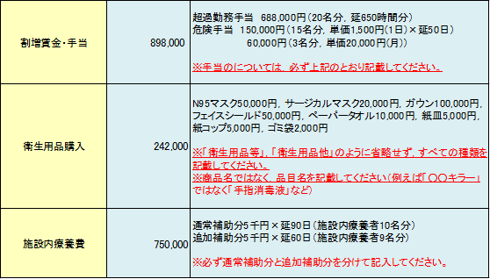
記入例
 |  |  | 基準単価 |  |  |  | 千円 | 所要額① |  | 0 |  | 千円 |  |  | 所要額②(施設内療養費) |  |  |  |  |  | 千円
経費内訳 【緊急時の介護人材確保に係る費用】 【職場環境の復旧・環境整備に係る費用】
対象経費項目 |  |  | 所要額（円） |  |  | 用途・品目・数量等

 |  | 計 | 0

(ウ)感染者が発生した介護サービス事業所・施設等の利用者の受け入れや当該事業所・施設等に応援職員の 派遣を行う事業所・施設等
 | 連携した事業所・施設の名称
 | 連携した事業所・施設の種別
 | 連携した期間 |  |  |  |  |  |  |  |  |  | から |  |  |  |  |  |  |  | まで

 |  |  |  |  |  |  |  |  |  |  | 基準単価 |  |  |  |  |  | 千円 | 所要額① |  |  | 千円
経費内訳 【緊急時の介護人材確保に係る費用】
対象経費項目 |  |  | 所要額（円） |  |  | 用途・品目・数量等

 |  | 計 | 0

緊急雇用
割増賃金・手当
職業紹介料
損害賠償保険加入
宿泊費（帰宅困難職員）
旅費（連携）
自費検査
消毒・清掃
感染性廃棄物処理
衛生用品購入
施設内療養費

代替場所確保(使用料)
謝金(同行指導)
旅費(同行場所等)
リース費用(車，自転車)
リース費用(タブレット) |  |  |  |  |  |  |  |  |  |  |  |  | ｔ

緊急雇用(職員派遣)
割増賃金・手当(職員派遣)
職業紹介料(職員派遣)
損害賠償保険加入(職員派遣)
旅費・宿泊費(職員派遣)

